Sheet1
VDC阀零部件检具清单 |  |  |  |  |  |  |  |  |  | 2025.3.6检具来件情况 | 2025.3.12检具来件情况 | 2025.3.12检具来件情况 | 2025.3.17检具来件情况 | 2025.3.19检具来件情况 | 评审结果 | 2025.4.17检具情况 | 2025.4.29检具情况 | 2025.5.20检具情况
序号 | 零件号 | 零件名称 | 检验项目 | 图纸要求 | 检具类型 | 检具要求 | 检具编号 | 备注 | 图纸
1 | BPC0010083 | 阀杆 | 阀芯外径 | 7.8±0.05 | 外径通止规 | 7.75通，7.85止 | BPC0010083-1 |  | 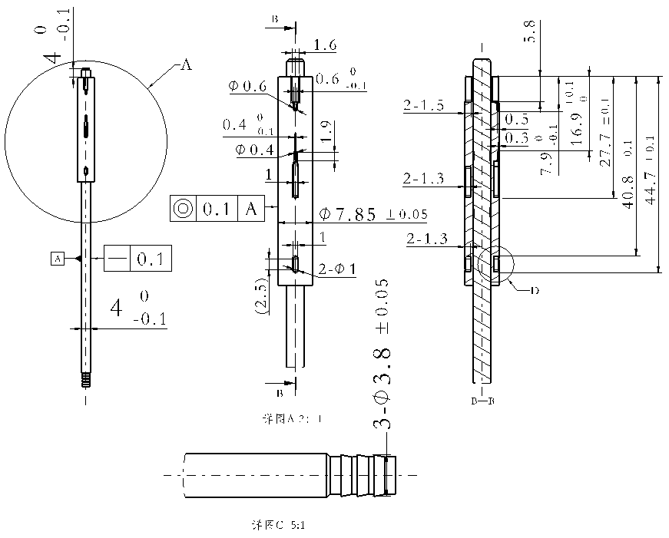 |  |  | 检具合格，产品失圆无法进入通规 |  |  | 通止尺寸都改大0.05（我司原因，产品更改） | 合格，我司产品更改，重做 |  | 合格
 |  |  | 阀芯沟槽位置尺寸 | 16.9（+0.1，0）、 27.7±0.1、 40.8±0.1、 44.7±0.1 | 专用检具 | 阀芯端部距离及各沟槽位置及尺寸 | BPC0010083-2 |  |  |  |  |  |  |  |  | 做不了，合同中取消
 |  |  | 阀芯端部位置尺寸 | 4（-0.1，0）
 |  |  | 金属杆外径 | φ4（-0.1，0) | 外径通止规 | 3.9通，4.0止 | BPC0010083-3 |  |  |  |  | 无 |  | 尺寸OK，测量没问题 | 合格 | 合格
 |  |  | 金属竹节外径 | φ3.8±0.05 | 外径通止规 | 3.75通，3.85止 | BPC0010083-4 |  |  |  |  | 无 | 尺寸OK，测量没问题 |  | 合格 | 合格
 |  |  | 整体直线度 | 0.1 | 专用检具 | 同时检测直线度和同心度 | BPC0010083-5 |  |  |  |  |  |  |  |  | 做不了，合同中取消
 |  |  | 塑料件和金属杆同心度 | 0.1
2 | BPC0010078 | 阀体外壳 | 气管接头外径 | φ3.8（0，+0.1） | 外径通止规 | 3.8通，3.9止 | BPC0010078-1 |  | 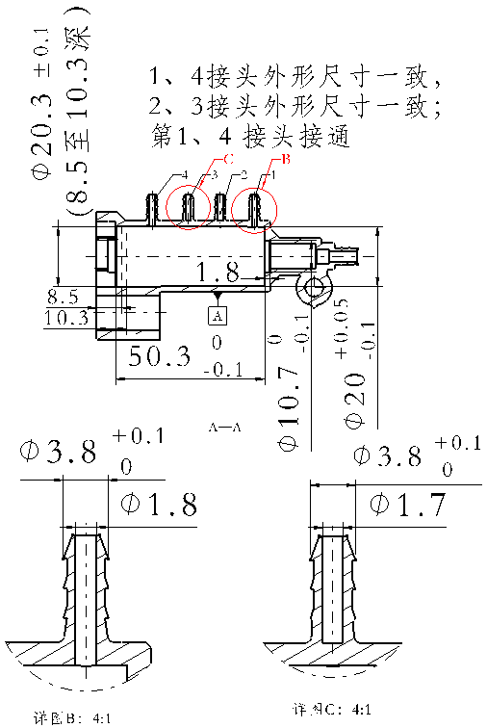 |  |  | 无 | 干涉，无法放入 |  | 干涉，无法放入，车小 | 干涉，无法放入，单边需小于7mm，现为9mm | 干涉，单边＞7， 切成扁平 | 合格
 |  |  | 气管接头内孔 | #1、#4内孔打通，#2、#3内孔封闭壁厚2mm | 通规 | 1.6通，检测1、4通孔，2、3闭孔即可 | BPC0010078-2 |  |  |  |  |  |  |  |  | 1 | 合格
 |  |  | φ20内孔深度 | 50.3±0.1 | 深度通止规 | 50.2通，50.4止 | BPC0010078-3 |  |  | 做错，测深度做成测内径，且50.2～50.4做成50.2～50.3 |  |  |  |  |  | 2 |  | 1
 |  |  | 内孔直径 | φ20（-0.1，+0.05） | 通止规 | 19.9通，20.05止 | BPC0010078-4 |  |  | 测量尺寸合格，可测量。但无法分辨是否放到底，需在距两端各56.8位置划线 | 3套已到，划线位置不精确 |  |  |  | 合格，增加检具具体尺寸 | 合格
 |  |  | 底沟槽内径 | φ10.7（0，-0.1） | 通止规 | 10.6通，10.7止 | BPC0010078-5 |  |  | 测量尺寸合格，可测量。但无法分辨是否放到底，需在距两端各58.6位置划线 | 3套已到，划线位置不精确 |  |  |  | 重做，无法判断是否到底 | 尺寸合格，但无法准确判定是否进入槽内 |  | 2
 |  |  | 底沟槽深度 | 1.8 | 深度检具 | 1.8～1.9 | BPC0010078-6 |  |  |  |  |  |  |  |  | 3 |  | 3
 |  |  | 端盖孔径 | 20.3±0.1 | 通止规 | 20.2通，20.4止 | BPC0010078-7 |  |  | 测量尺寸合格，可测量。但无法分辨是否放到底，需在距两端各10.3位置划线 | 3套已到，划线位置不精确 |  |  |  | 合格，增加检具具体尺寸 | 合格
3 | BPC0010084 | 行程补偿气缸缸体 | 气管接头外径 | φ3.8（0，+0.1） | 外径通止规 | 3.9通，3.8止 | BPC0010084-1 |  | 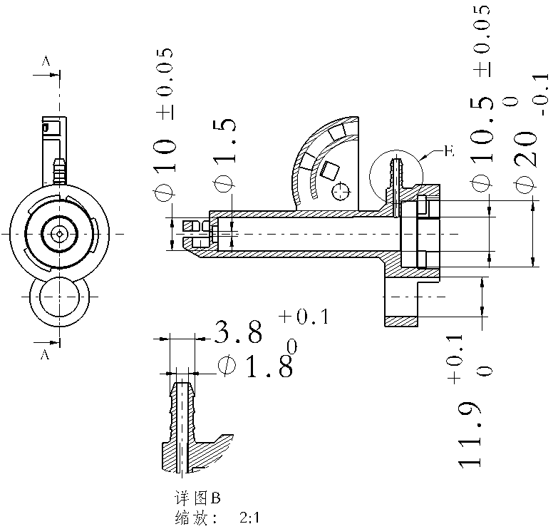 |  |  | 无 | 干涉，无法放入 |  | 干涉，无法放入，车小 | 合格
 |  |  | 接头内孔 | φ1.8 | 通规 | 1.8通规，检测是通孔 | BPC0010084-2 |  |  |  |  |  |  |  |  | 4 | 孔小于1.8，无法进入，换成1.6 | 1.6，合格
 |  |  | 导向孔内径 | φ11.9（0，+0.1） | 通止规 | 11.9通，12止 | BPC0010084-3 |  |  | 尺寸合格，可使用 | 3套已到，合格 |  |  |  | 合格，增加检具具体尺寸 | 合格
 |  |  | 阀体端口内径 | φ20（0，-0.1） | 通止规 | 19.9通，20止 | BPC0010084-4 |  |  | 尺寸合格 | 3套已到（产品失圆，不能用） |  |  |  | 增加识别标记线，增加检具具体尺寸 | 合格，但产品失圆，通规无法进入
 |  |  | 缸体内径 | φ10±0.05 | 通止规 | 9.95通，10.05止 | BPC0010084-5 |  |  | 测量尺寸合格，无法测量。中间把手外径大于两端，无法伸入深腔，需把手车小于两端 |  |  |  |  |  | 5 | 合格，但产品大， 止规止不住
 |  |  | 缸体底部小孔 | φ1.5 | 通规 | 1.5通规，检测是通孔 | BPC0010084-6 |  |  |  |  |  |  |  |  | 6 | 合格
4 | BPC0010139 | 阀体旋拧端盖 | 金属杆过孔 | φ4.1（+0.1，0） | 通止规 | 4.1通，4.2止 | BPC0010139-1 |  | 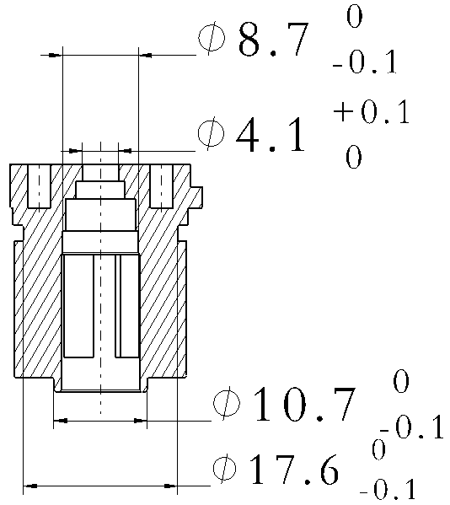 | 尺寸合格，可使用 | 3套已到，合格 |  |  |  | 合格，增加检具具体尺寸 | 合格
 |  |  | 三个止推台阶 | φ8.7（0，-0.1） | 通止规 | 8.6通，8.7止 | BPC0010139-2 |  |  | 测量尺寸合格，无发测量。中间把手外径大于两端，无法伸入深腔，需把手车小于两端 |  |  |  |  |  | 7 | 合格，但产品大， 止规止不住
 |  |  | 下端凸出外径 | φ10.7（0，-0.1） | 通止规 | 10.7通，10.6止 | BPC0010139-3 |  |  | 做错，此位置测外径，需外径通止规 |  |  |  |  |  | 8 |  | 合格
 |  |  | 密封槽直径 | φ17.6（-0.1，0） | 外径C形规 | 17.5通，17.6止 | BPC0010139-4 |  |  | 测量尺寸合格，无法测量。厚度太厚，无法卡入沟槽，厚度需＜1.8 |  |  |  | 检具尺寸合格，能卡入，但产品实测尺寸失圆，止规大部分角度OK，有小部分位置能通过 | 增加通止标示线，增加检具具体尺寸 | 合格
5 | BPC0010140 | 气缸旋拧端盖 | 金属杆过孔 | φ4.1（+0.1，0） | 通止规 | 4.1通，4.2止 | BPC0010140-1 |  |  | 尺寸合格，可使用 | 3套已到，合格 |  |  |  | 合格，增加检具具体尺寸 | 合格
 |  |  | 止推台阶 | φ8.7（0，-0.1） | 通止规 | 8.6通，8.7止 | BPC0010140-2 |  |  | 尺寸合格，可使用 | 3套已到，合格 |  |  |  | 通规端增加到底标记线，增加检具具体尺寸 | 合格
 |  |  | 密封槽直径 | φ17.1±0.05 | 外径C形规 | 17.05通，17.15止 | BPC0010140-3 |  |  | 测量尺寸合格，无法测量。厚度太厚，无法卡入沟槽，厚度需＜1.8 |  |  |  | 检具尺寸合格，能卡入，但产品实测尺寸失圆，止规部分能通过，换个角度不能通过 | 增加通止标示线，增加检具具体尺寸 | 合格
6 | BPC0010079 | 气囊密封支撑圈 | 动密封沟槽直径 | φ10.6（-0.1，0） | 通止规 | 10.5通，10.6止 | BPC0010079-1 |  |  | 尺寸合格，可使用 | 3套已到，合格 |  |  |  | 通规增加到底标记线，增加检具具体尺寸 | 合格
 |  |  | 静密封沟槽直径 | φ17.3（0，+0.1） | 外径C形规 | 17.4通，17.3止 | BPC0010079-2 |  |  | 测量尺寸合格，无法测量。厚度太厚，无法卡入沟槽，厚度需＜1.5 |  |  |  | 尺寸合格，未试 | 增加通止标示线，增加检具具体尺寸 | 合格
7 | BPC0010080 | 气源密封支撑圈 | 两端凸出外径 | φ10.6（0，+0.1） | 外径通止规 | 10.7通，10.6止 | BPC0010080-1 |  |  |  |  | 通规合格，止规产品能进入，但不能到底，因产品有斜度，底部大，顶部小，可认为合格 |  |  | 合格 | 合格
8 | BPC0010081 | 阻尼密封支撑圈 |  | φ10.6（-0.1，0） | 通止规 | 10.5通，φ10.6止 | BPC0010081-1 |  |  | 尺寸合格，可使用 | 3套已到，合格 |  |  |  | 没打零件件-1，通规端加标记线，增加检具具体尺寸 | 合格
 |  |  | 静密封沟槽直径 | φ17.5（0，+0.1） | 外径C形规 | 17.5通，17.6止 | BPC0010081-2 |  |  | 测量尺寸合格，无法测量。厚度太厚，无法卡入沟槽，厚度需＜1.8 |  |  |  | 尺寸合格，未试 | 增加通止标示线，增加检具具体尺寸，增加检具具体尺寸 | 合格
9 | BPC0010087 | 气缸活塞 | 内孔直径 | φ3.4（-0.1，0） | 通止规 | φ3.3通，φ3.4止 | BPC0010087-1 |  | 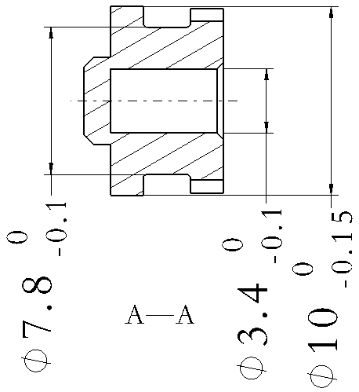 | 尺寸合格，可使用 | 3套已到，合格 |  |  |  | 增加通规段标记线，增加检具具体尺寸 | 合格
 |  |  | 外径直径 | φ10（-0.15,0） | 外径通止规 | 10通，9.85止 | BPC0010087-2 |  |  |  |  | 产品下半部分能进入，上半部分无法进入，下半部分失圆超差，止规OK |  |  | 合格 | 合格
 |  |  | 密封圈底沟槽直径 | φ7.8（-0.1，0） | 外径C形规 | 7.8通，7.7止 | BPC0010087-3 |  |  | 测量尺寸合格，无法测量。厚度太厚，无法卡入沟槽，厚度需＜2.5 |  |  |  | 检具合格，零件超上差，通规无法进入 | 增加通止标示线，增加检具具体尺寸 | 合格
10 | BPC0010141 | 堵盖 | 外径 | φ8.7（+0.05，0） | 外径通止规 | 8.75通，8.7止 | BPC0010141-1 |  |  |  |  | 产品无法进入通规，产品失圆超上差，止规OK |  |  | 合格 | 合格
 |  |  | 内孔直径 | φ4.1（+0.1，+0.05） | 通止规 | 4.15通，4.2止 | BPC0010141-2 |  |  | 尺寸合格，可使用 | 3套已到（产品失圆，通规进入困难) |  |  |  | 合格 | 合格
 |  |  | 高度 | 3.7（+0.2，0） | 高度通止规 | 3.7通，3.9止 | BPC0010141-3 |  |  |  |  |  |  |  |  | 9 |  | 4
11 | BPC0010325 | 导向杆 | 圆柱外径尺寸 | φ11.6（0，-0.1） | 外径通止规 | 11.6通，11.5止 | BPC0010325-1 |  |  |  |  | 通止都OK，合格 |  |  | 产品前端有凸起，无法顺畅放入，修改 | 检具切割位置有毛边，通规不能进入，且未清洗 |  | 合格
 |  |  | 圆柱直线度 | 0.1 | 专用检具，同时检测 | 0.1 | BPC0010325-2 |  |  |  |  |  |  |  |  | 做不了，合同中取消
 |  |  | 圆柱圆柱度 | 0.1 |  | 0.1
12 | SHT0002201 | 气阀主体 | 内孔直径（6.5深度以上） | φ9±0.05 | 通止规 | 8.95通，9.05止 | SHT0002201-1 |  | 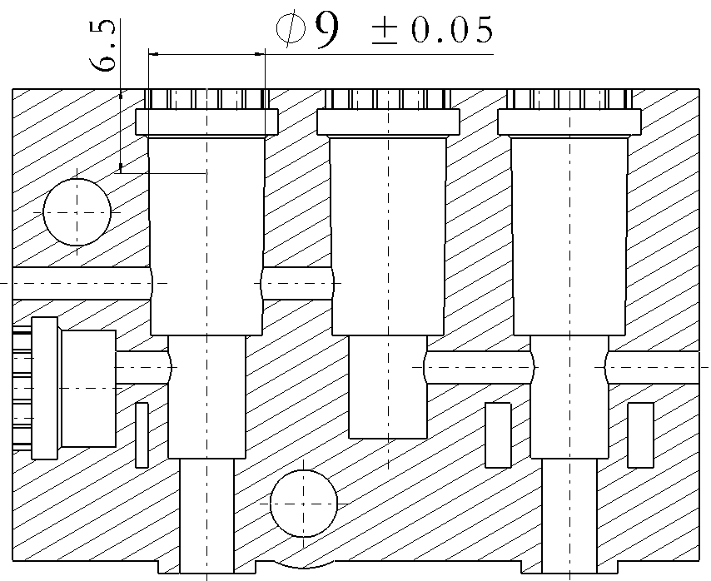 | 测量尺寸合格，可测量。但无法分辨是否放到底，需在距两端各6.5位置划线 | 检具合格，未试 |  |  |  | 合格，增加检具具体尺寸 | 合格
13 | SHT0002202 | 通气嘴 | 外径 | φ6.5±0.1 | 外径C型规 | 6.4通，6.6止 | SHT0002202-1 |  |  | 测量尺寸合格，无法测量。厚度太厚，无法卡入沟槽，厚度需＜1.5 |  |  |  | 尺寸合格，未试 | 增加通止标示线，增加检具具体尺寸 | 合格

 |  |  |  |  |  |  |  |  |  |  |  |  |  |  | 每个零件(1～11项，12、13不需要）的检具放于一个包装盒，例如BPC0010083的5套检具放于一个盒子，外加放一个产品；例如BPC0010325的2套检具放于一个盒子，外加一个产品。

包装要求：每个零件所用检具装于一个独立包装盒,并有零件号标识。包装盒易于收纳检具、易于移动、存放。

